1-机台设备
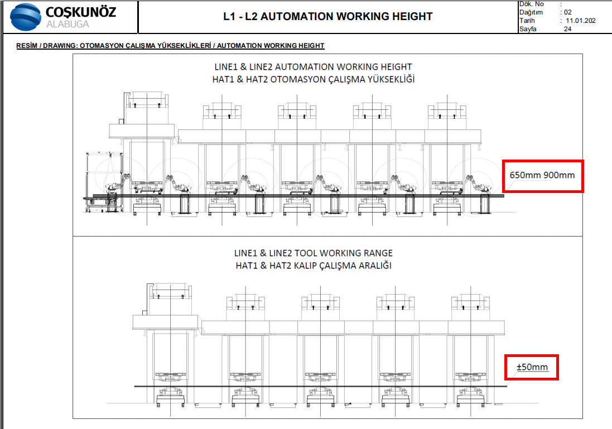
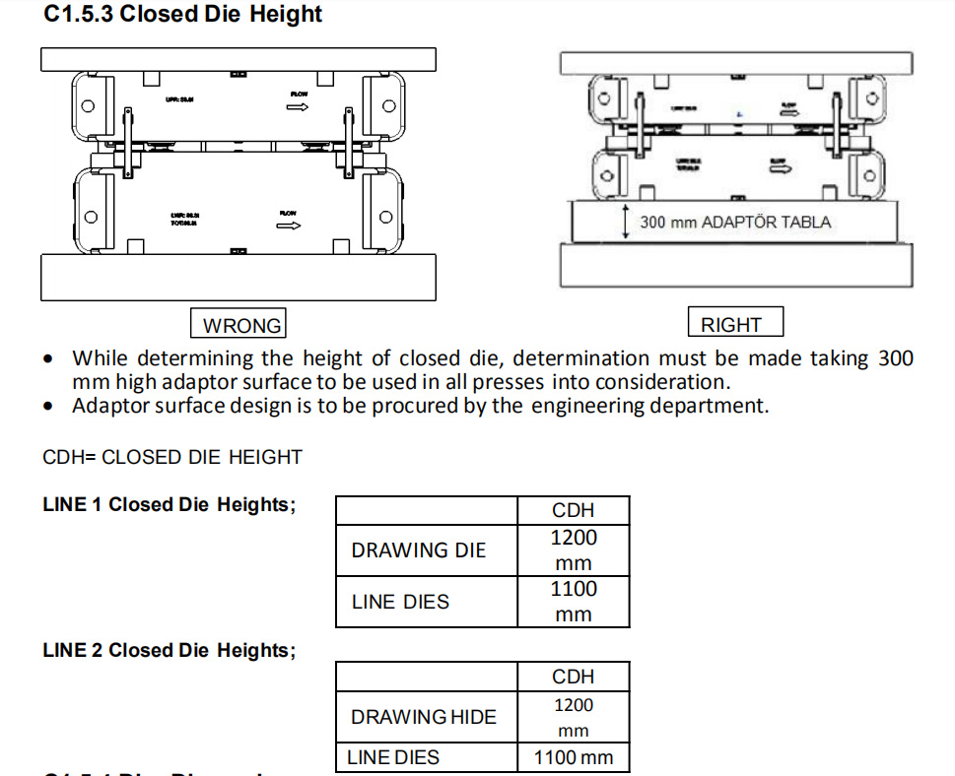
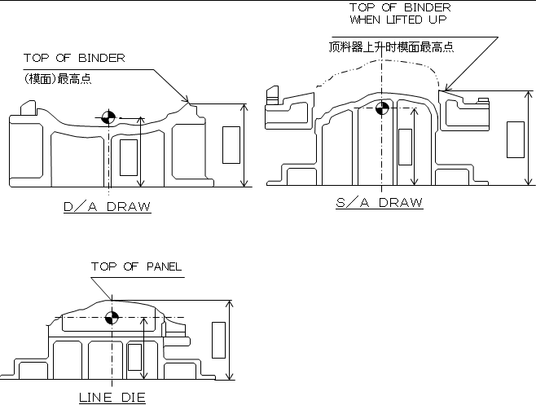
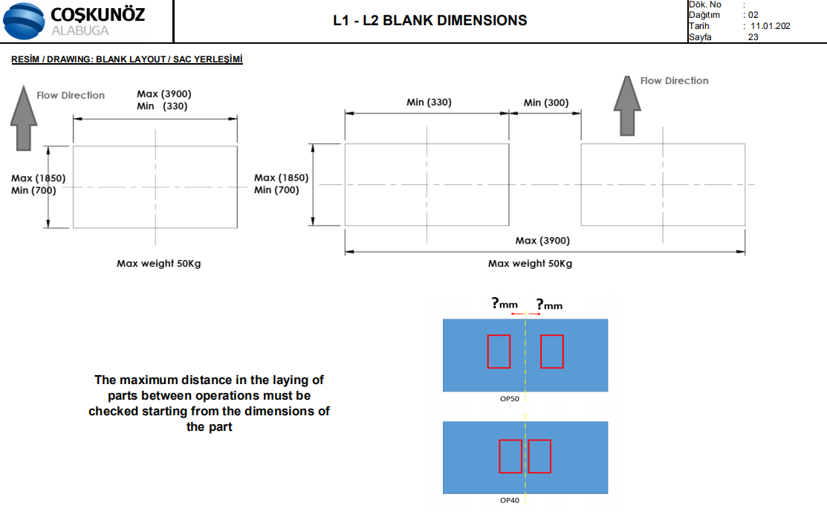
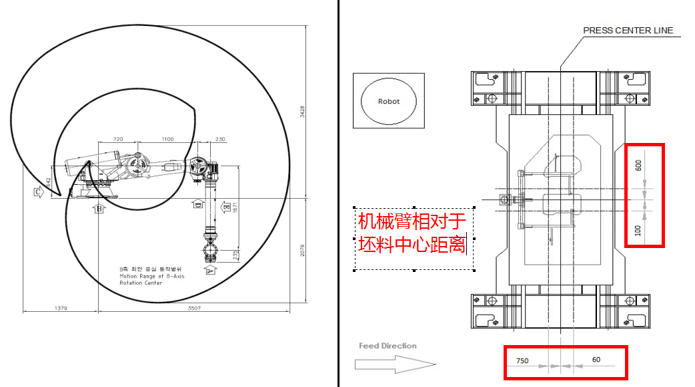
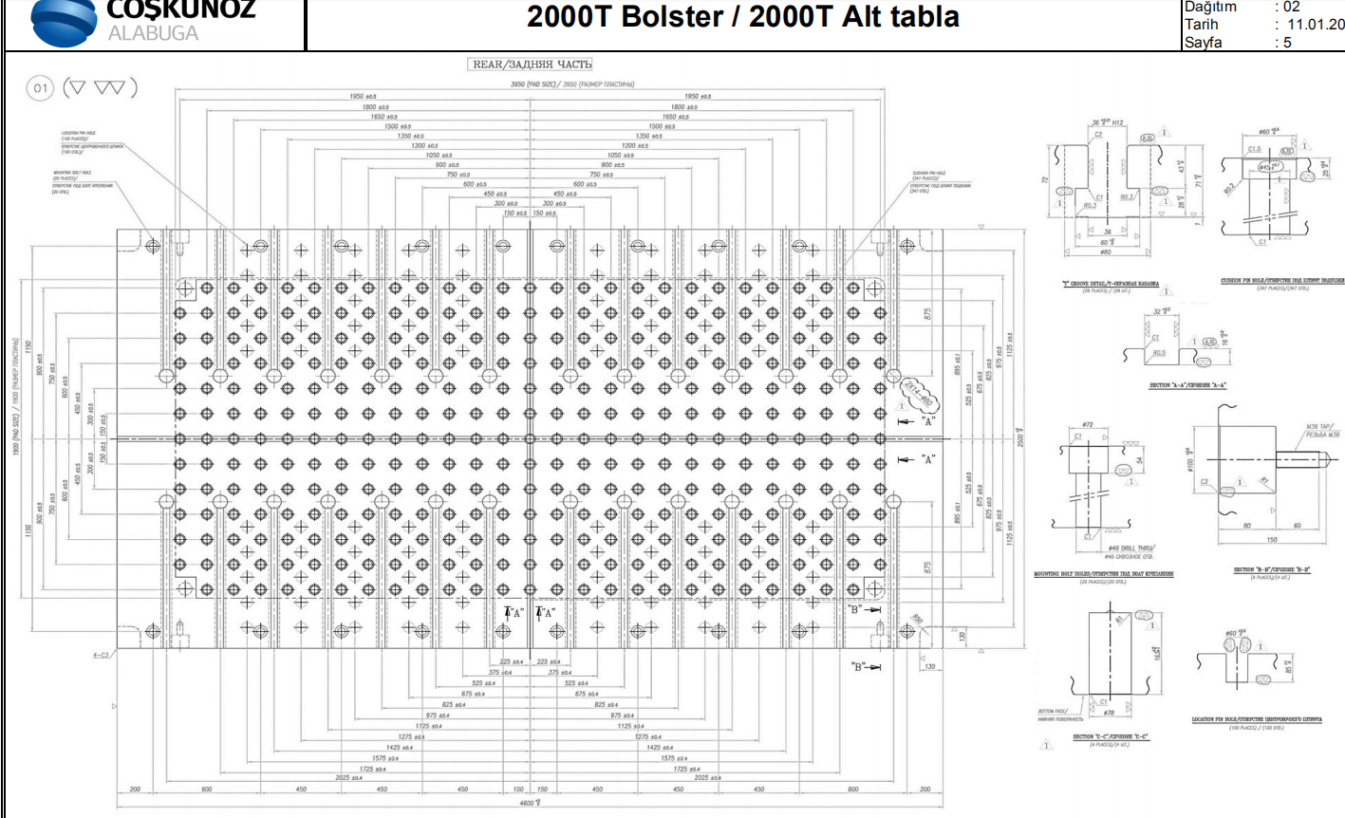
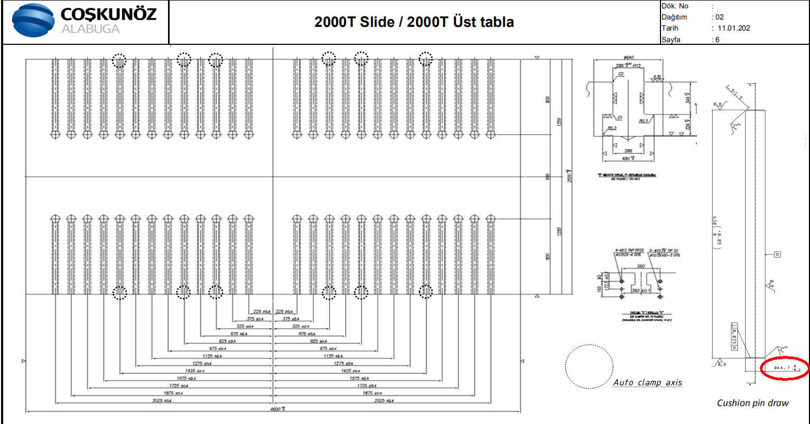
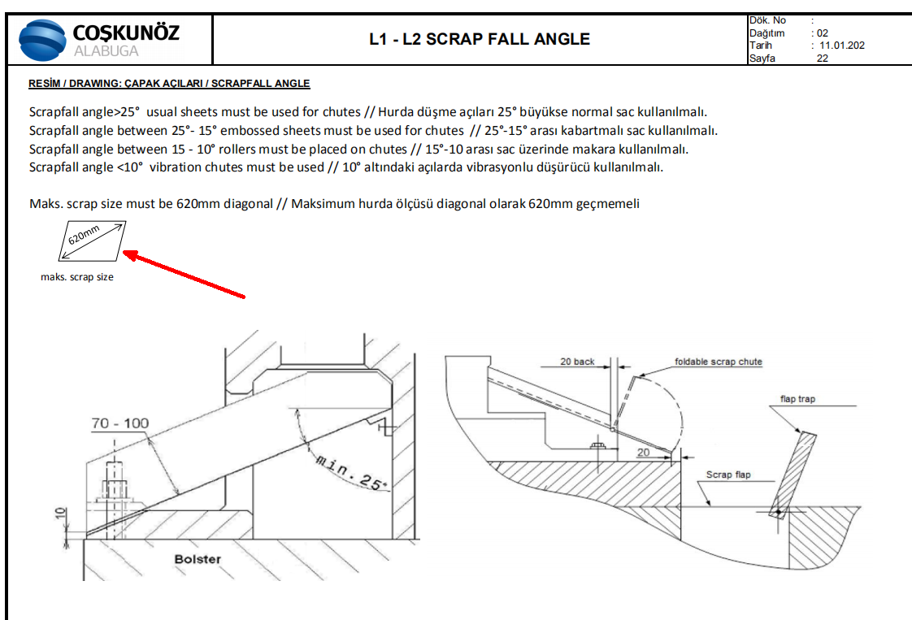
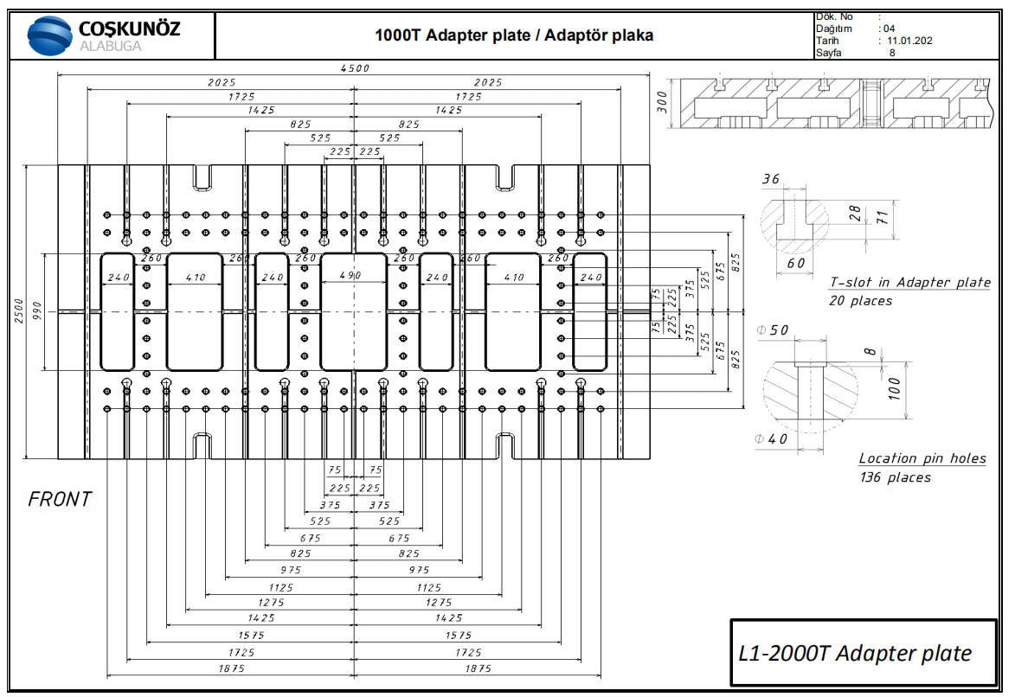
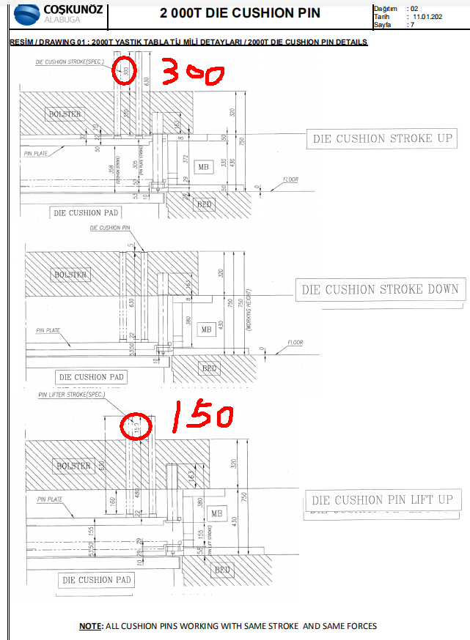
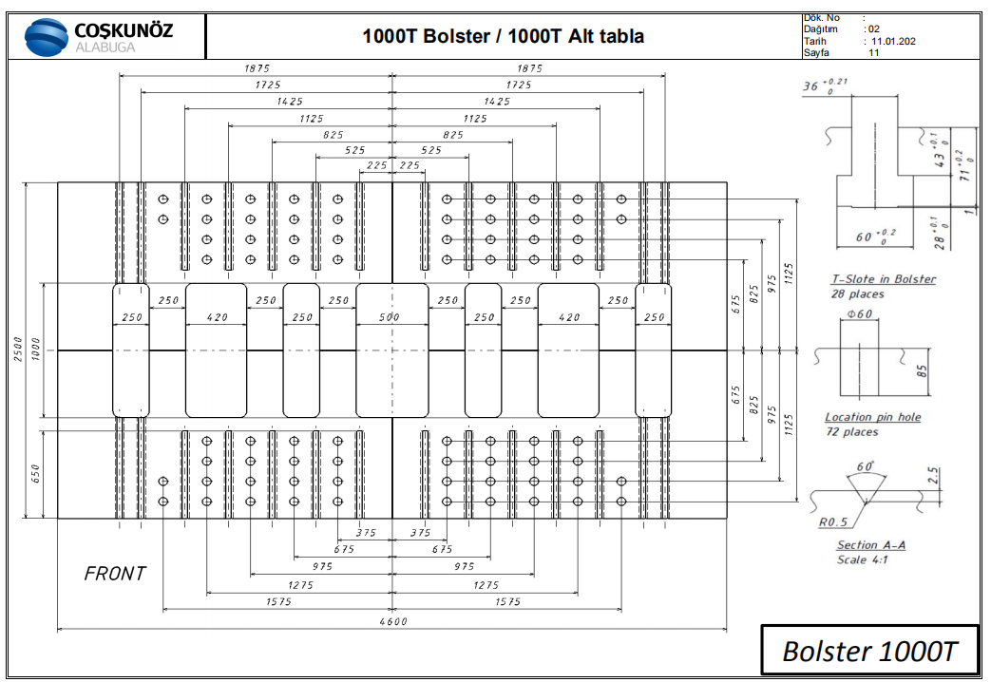
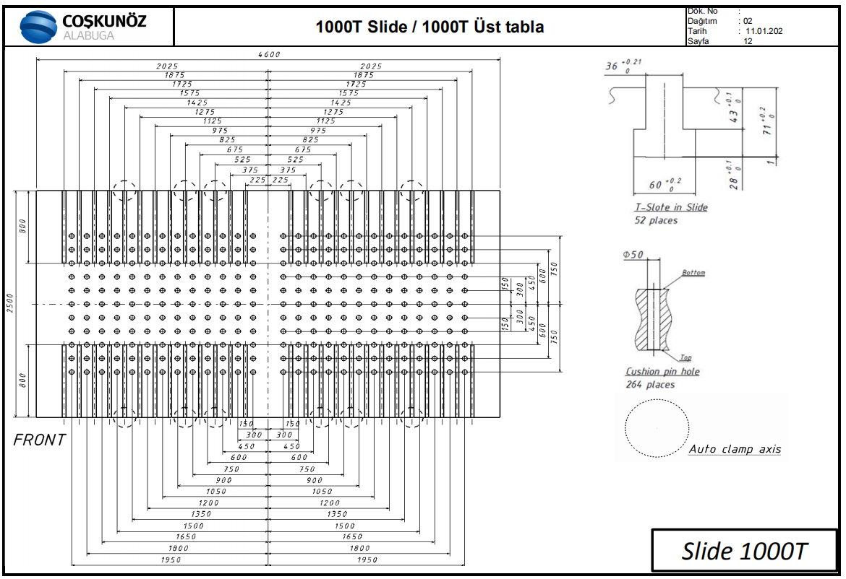
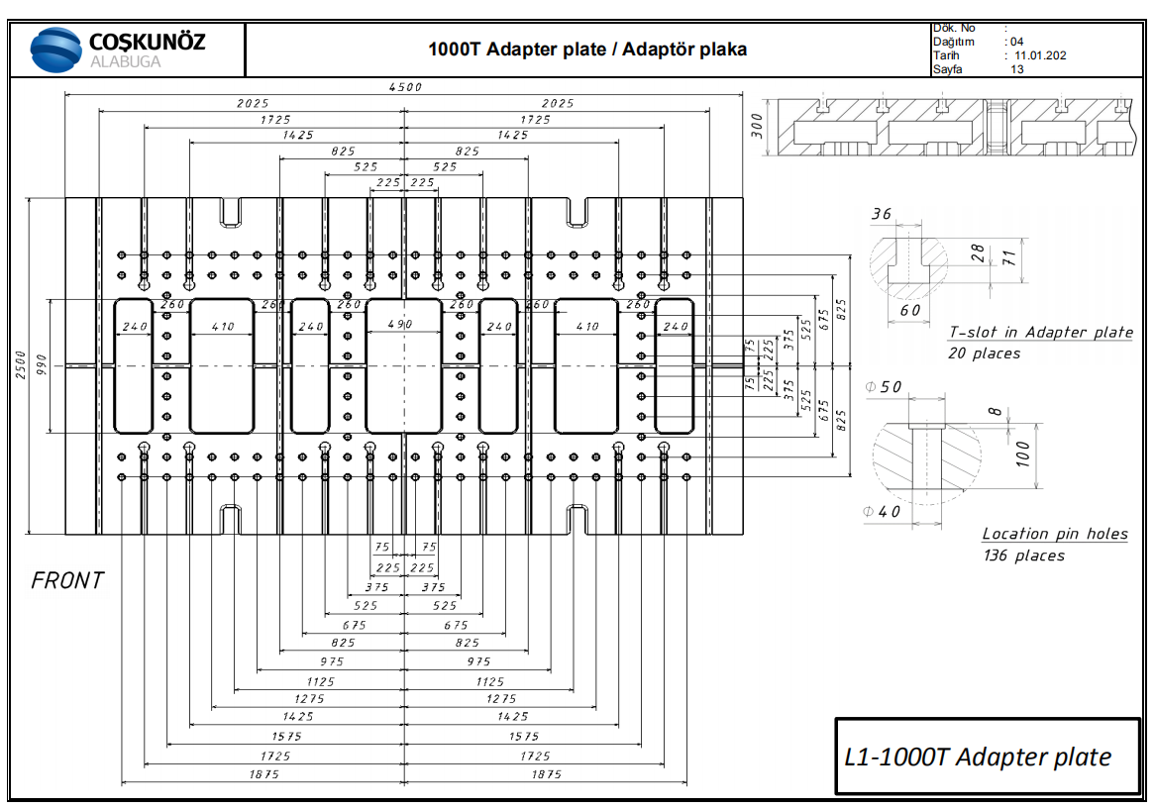
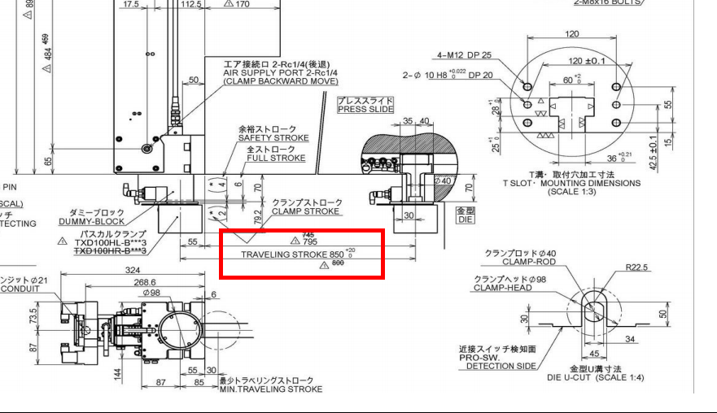
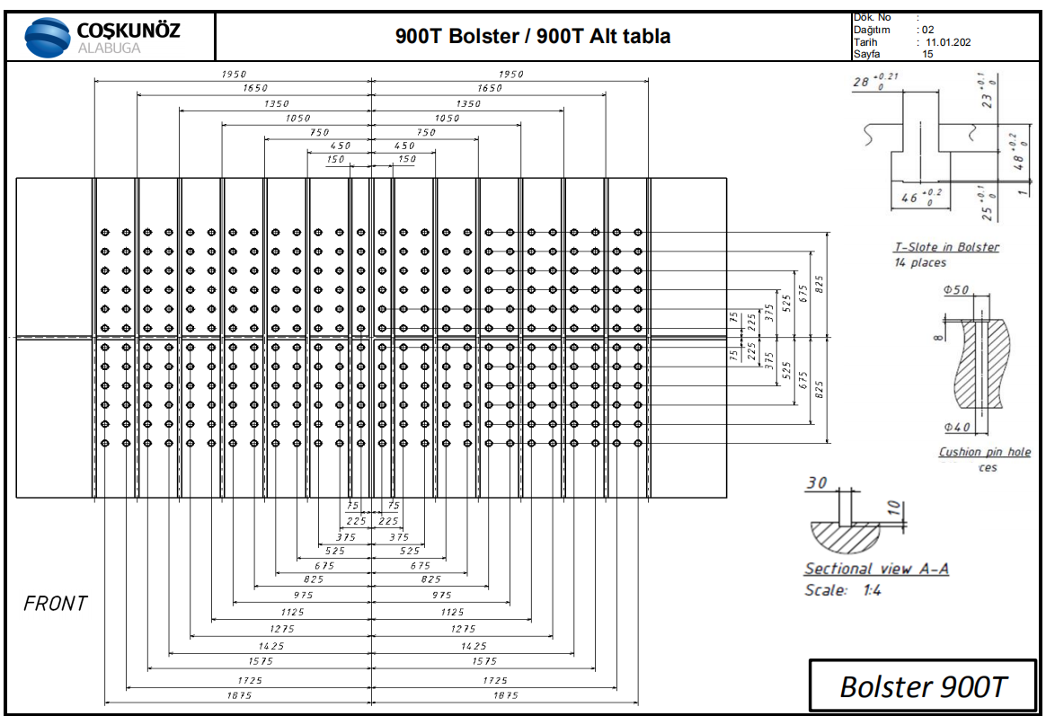
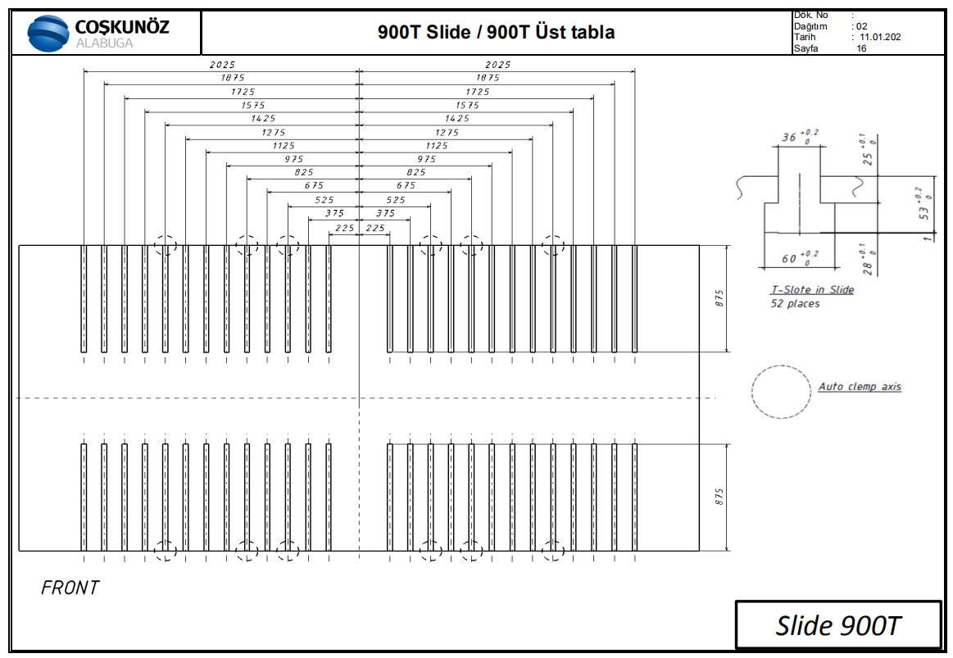
 | 客户需求 | 内容 |  |  | 要求及路径 |  |  |  |  |  |  |  |  |  |  | 返回
 |  | 模具寿命 |  |  | 30万次(实际年产量2万）
 |  | 生产机台 |  |  | SHPH27/L1/1600T线,见《PRESS 3D》
 |  | 机台压力要求 |  |  | 模具的工作总压力应控制在所用压力机额定工作压力的 80%以内
 |  | SPM值 |  |  | L1：8-20spm 1600T:1-20spm
 |  | 废料大小 |  |  | SHPH27/L1/1600T线MAX600mm
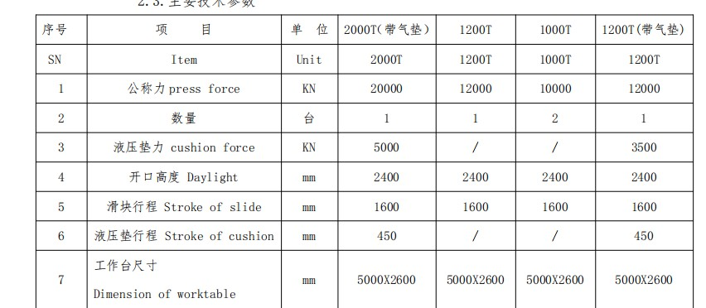
 |  | 冲孔 |  |  | 未提供
 |  | CATIA 版本 |  |  | R20

机台资料 | 冲压线 |  | 压机名 | 类型 | 生产方式 | 台面尺寸 | max-min模高 | 滑块行程 | 最大开 口高度 | 最小开 口高度 | 标准模高 | 送料高度 | 前后序送料高差值 | 转角 | 附注：
 | 生产线 |  |  |  |  |  |  |  |  |  |  | 压边圈抬起来定位板最高点
 | SHPH27 |  | 2000T | 油压机 | 自动线（最后一台1200t机床单独作为手工线） | 5000*2600 | 待定（比L1线更大） | 1600 | 2400 | 800 | 待定（比L1线更大） | 850±50 |  | 待定（比L1线更大） | 1.JC1-2000T/JC5-1200T顶杆行程450mm，JC1-2000T顶杆吨位500T，JC5-1200T顶杆吨位350T,JC1-2000t全顶杆,JC5-1200t非全顶杆 2.机床左右移动 3.废料排出机床外侧无法实现的情况下，JC2,JC3,JC4机床洞可以使用，但必须保证废料对角线长度比机床洞宽度小50mm以上 4.工序取放料高度应控制在850±50mm以内，优先保证一致，特殊情况时，相邻工序间取料高度差≤50mm 5.前后相邻板件旋转180度 6.模具最大重量60T,上模最大重量40T 7. 行车/平板车最大承重50T 8.JC5-1200T 手工线机床，操作者前后各2个人 9.JC5-1200T 手工线机床,拉延和后序闭合高等高，存放高度保持等高
 |  |  | 1200T |  |  | 5000*2600 | 待定（比L1线更大） | 1600 | 2400 | 800 | 待定（比L1线更大） | 850±50
 |  |  | 1000T |  |  | 5000*2600 | 待定（比L1线更大） | 1600 | 2400 | 800 | 待定（比L1线更大） | 850±50
 |  |  | 1000T |  |  | 5000*2600 | 待定（比L1线更大） | 1600 | 2400 | 800 | 待定（比L1线更大） | 850±50
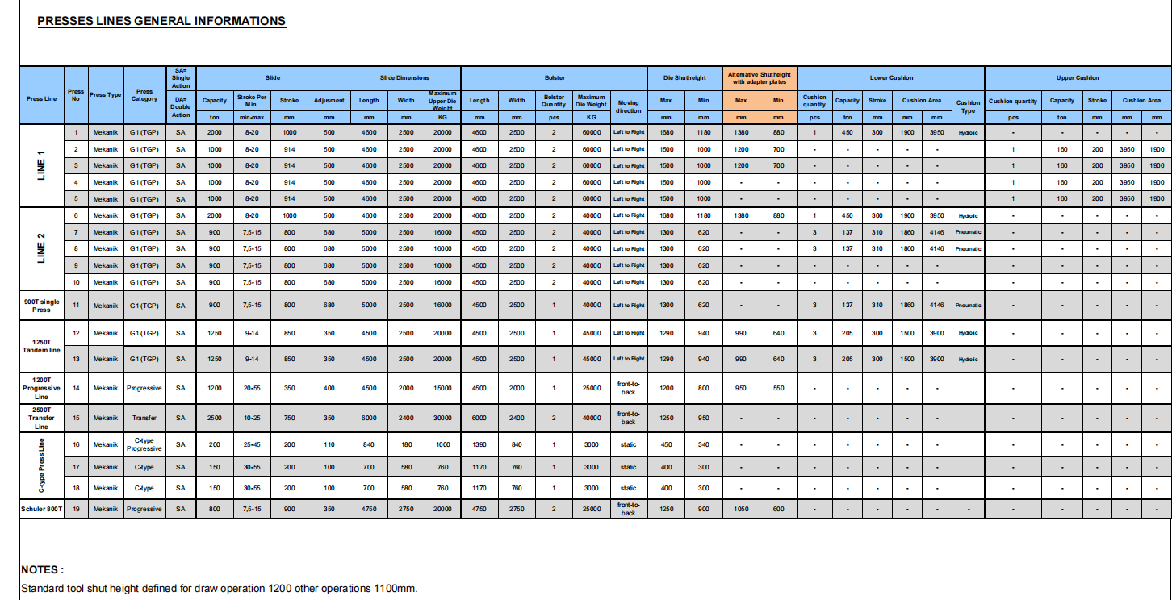
 |  |  | 1200T |  |  | 5000*2600 | 待定（比1600T线更大） | 1600 | 2400 | 800 | 待定（比1600T线更大） | 400-800（不含下台面高度）
 | L1 |  | 2000T | 机械 | 自动线单臂机械手 | 4600*2500 | 1680-1180 | 1000 |  |  | 1200 | 650-900 |  | 前后旋转15度 左右旋转5度。快夹行程850mm，到机床边缘只有795mm,模具快夹位置距离机床边缘最少30mm
 |  |  | 1000T |  |  | 4600*2500 | 1500-1000 | 914 |  |  | 1100 | 650-900
 |  |  | 1000T |  |  | 4600*2500 | 1500-1000 | 914 |  |  | 1100 | 650-900
 |  |  | 1000T |  |  | 4600*2500 | 1500-1000 | 914 |  |  | 1100 | 650-900
 |  |  | 1000T |  |  | 4600*2500 | 1500-1000 | 914 |  |  | 1100 | 650-900
 | CAL Presses |  | 1600T | 手动线 |  | 4800*2600 | 900-1500(实际使用920-1480） | 700 |  |  | 920-1480 | 400-800（不含下台面高度300） |  |  | 1.顶杆行程：350mm. 2.机床前后移动 2.工序取放料高度400-800mm（包含定位具高度、定位销高度），控制在750±50mm以内，优先保证一致。 3.滑块行程700mm 4.手动线模具，考虑人工取件距离，所以取件位置到机台边缘不能大于800mm。 5.手动线空手槽大小40*40*120 6.没有空手槽位置的零件设置气缸顶料，气缸行程50，板件顶升40mm。 7.模具最大重量50T ，上模最大重量25T 8.顶杆直径60mm 9.气垫压力260T


 | 调试机床 |  | 江福1600T/2000T/2500T，注意拉延模调试机床必须使用机械压机，JX-2000T |  |  |  |  |  |  |  |  |  |  |  | 1.调试机床吨位不能比使用机床吨位小 2.客户T槽间距与江福机床不同，每套模具 都需要考虑江福调试机床的上下模装夹，提前预留装夹空间

